Hoja1
Universo Incierto

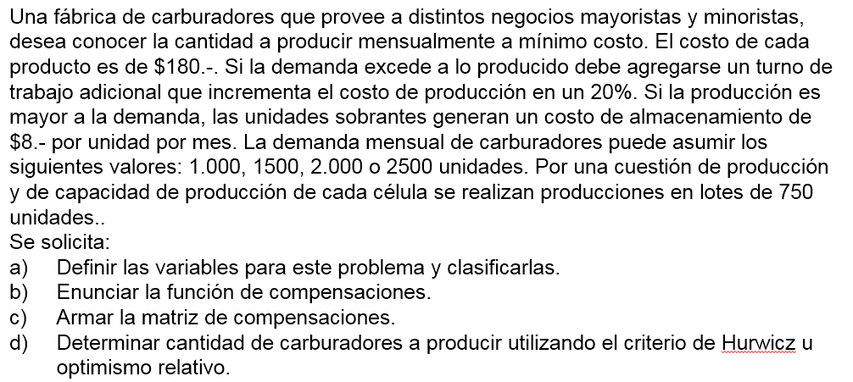

A)_ |  |  |  | C)_
 | Variables |  |  |  |  | Venta |  |  |  |  | Alfa = 0,25 por def.
 | Costo prod. normal = | 180 | pesos |  | Compra | 1000 | 1500 | 2000 | 2500 | Wald - Pesimista | Hurwicz | Lagrange - Igual prob.
 | Costo prod. extra %20 = | 216 | pesos |  | 0 | 216000 | 324000 | 432000 | 540000 | 540000 | 459000 | 378000
 | Costo almacenamiento = | 8 | pesos |  | 750 | 189000 | 297000 | 405000 | 513000 | 513000 | 432000 | 351000
 |  |  |  |  | 1500 | 274000 | 270000 | 378000 | 486000 | 486000 | 432000 | 352000
 |  |  |  |  | 2250 | 415000 | 411000 | 407000 | 459000 | 459000 | 446000 | 423000
B)_ | Situaciones: |  |  |  | 3000 | 556000 | 552000 | 548000 | 544000 | 556000 | 553000 | 550000
 |  |  |  |  | 3750 | 697000 | 693000 | 689000 | 685000 | 697000 | 694000 | 691000
1. | Si produccion = demanda
 | Costo = prod. normal*180
 |  |  |  |  | Matriz de los lamentos (Costos)
2. | Si produccion > demanda |  |  |  |  | Venta
 | Costo = prod. normal*180+(prod. normal-demanda)*8 |  |  |  | Compra | 1000 | 1500 | 2000 | 2500 | Wald Lamentos | Savage
 |  |  |  |  | 0 | 27000 | 54000 | 54000 | 81000 | 81000 | 81000
3. | Si produccion < demanda |  |  |  | 750 | 0 | 27000 | 27000 | 54000 | 54000 | 54000
 | Costo = prod. normal*180+(demanda-prod. normal)*216 |  |  |  | 1500 | 85000 | 0 | 0 | 27000 | 85000 | 85000
 |  |  |  |  | 2250 | 226000 | 141000 | 29000 | 0 | 226000 | 226000
 |  |  |  |  | 3000 | 367000 | 282000 | 170000 | 85000 | 367000 | 367000
 |  |  |  |  | 3750 | 508000 | 423000 | 311000 | 226000 | 508000 | 508000

